Sheet1
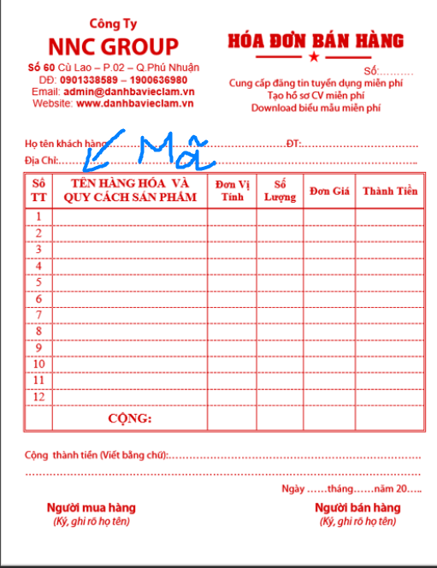
*** t muốn trình bày mã + tên cùng trên 1 trường thì có được ko??? Ví dụ lấy mã nhà cung cấp: NCC0001: Công ty dược phẩm Thành Long

HÓA ĐƠN BÁN HÀNG |  |  |  | PHIẾU NHẬP HÀNG
0NF | 1NF | 2NF | 3NF | 0NF | 1NF | 2NF
 | Hóa đơn bán hàng | Hóa đơn bán hàng | Hóa đơn bán hàng | Ngày chứng từ | Phiếu nhập hàng | Phiếu nhập hàng
Số hóa đơn | Số hóa đơn | Số hóa đơn | Số hóa đơn | Số phiếu nhập | Ngày chứng từ | Ngày chứng từ
Ngày lập hóa đơn | Ngày lập hóa đơn | Ngày hóa đơn | Ngày hóa đơn | Đối tượng ( Nhà cung cấp) | Số chứng từ | Số chứng từ
Mã khách hàng | Mã khách hàng | Hạn thanh toán | Hạn thanh toán | Mã đối tượng | Đối tượng (ncc) | Hạn thanh toán
Họ tên Khách hàng | Họ tên Khách hàng | Tỷ lệ chiết khấu | Tỷ lệ chiết khấu | Địa chỉ | Địa chỉ | % thuế
Số điện thoại | Số điện thoại | % thuế | % thuế | Nội dung | Nội dung
Địa chỉ | Địa chỉ |  |  | Mã kho | Mã kho | Danh mục kho
 |  |  |  |  | Tên kho | Mã kho
STT | Chi tiết hóa đơn | Danh mục đối tượng | Danh mục đối tượng | tên kho | hạn thanh toán | Tên kho
Mã thuốc | Mã thuốc | Mã đối tượng | Mã đối tượng | Mã thuốc | Chi tiết phiếu nhập | Địa chỉ kho
Tên thuốc | Tên thuốc | Tên đối tượng | Tên đối tượng | Tên thuốc | Mã thuốc | Diện tích sàn
Đơn vị tính | Đơn vị tính | Loại đối tượng (2 loại: 1-khách lẻ, 2-đơn vị tổ chức) | Loại đối tượng (2 loại: 1-khách lẻ,2-đơn vị tổ chức, ) | đơn vị tính | tên thuốc | Tổng diện tích
Số lượng | Số lượng | Địa chỉ | Địa chỉ | số lượng nhập | đơn vị tính
Đơn giá | Đơn giá | Số điện thoại | Số điện thoại | đơn giá nhập | số lượng nhập | Chi tiết phiếu nhập
Thành tiền (RS) | Tỷ lệ chiết khấu | Email | Email | thành tiền nhập (RS) | đơn giá nhập | Mã thuốc
Tỷ lệ chiết khấu | % thuế |  |  | Tồn tức thời (SL sau khi nhập + tồn đầu) | tồn kho tức thời | tên thuốc
Tiền VND ( chiết khấu) |  | Danh mục Thuốc | Danh mục Thuốc | hạn thanh toán | % thuế | đơn vị tính
loại thuế |  | mã thuốc | mã thuốc | % thuế |  | số lượng nhập
 |  | tên thuốc | tên thuốc |  |  | đơn giá nhập
 |  | loại thuốc () | loại thuốc () |  |  | tồn kho tức thời
 |  | Công dụng | Công dụng
 |  | Thành phần | Thành phần
 |  | đơn vị tính | đơn vị tính
 |  | ngày sản xuất | ngày sản xuất
 |  | hạn sử dụng | hạn sử dụng
 |  | nơi sản xuất | nơi sản xuất
 |  | nhà cung cấp (đối tượng) | nhà cung cấp (đối tượng)
 |  | nhà sản suất | nhà sản suất

 |  |  | Danh mục loại thuốc
 |  | Chi tiết hóa đơn | mã loại thuốc
 |  | Mã thuốc | tên loại thuốc
 |  | Tên thuốc
 |  | Đơn vị tính | Chi tiết hóa đơn
 |  | Số lượng | Mã thuốc
 |  | Đơn giá | Tên thuốc
 |  |  | Đơn vị tính
 |  |  | Số lượng
 |  |  | Đơn giá

*** tạm thời t gửi chứng từ trước, mấy cái báo cáo do là ko cần tạo bảng (lấy từ chứng từ ra) nên là gửi sau nhé. Vì còn vướng ở 1 vài chỗ

